Programas en Ejecución FEB 22
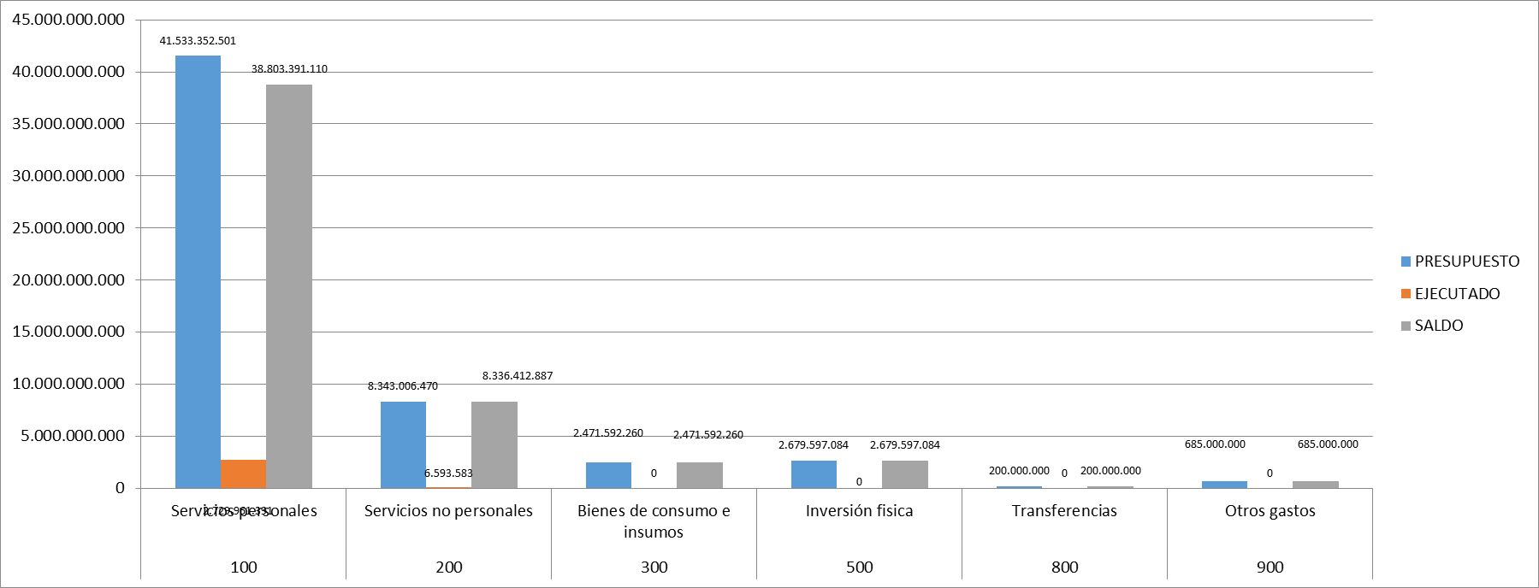
Programas en ejecución
Proyectos y Programas Ejecutados a la fecha del Informe (listado referencial, apoyarse en gráficos ilustrativos)
N° | Descripción | Objetivo/Resultado esperado | Metas | Población Beneficiaria | Valor de Inversión | Porcentaje de Ejecución (dentro de la Actividad) | Evidencias
1 | Programa Central | Conservación y preservación de los Recursos Naturales en el territorio nacional, garantizados | 7% en Gestión Administrativa | Remitirse al punto 4.6 | 2,050,112,820 | 7 | REPORTE DE EJECUCIÓN PRESUPUESTARIA (FEBRERO) DEL SIARE/SIAF
 |  |  | 2.653 instrumentos de Gestión Ambiental | Remitirse al punto 4.6 | 234,143,058 | 2 | REPORTE DE EJECUCIÓN PRESUPUESTARIA (FEBRERO) DEL SIARE/SIAF
 |  |  | 0 Planes | Remitirse al punto 4.6 | 452,299,096 | 4 | REPORTE DE EJECUCIÓN PRESUPUESTARIA (FEBRERO) DEL SIARE/SIAF

Proyectos y Programas no Ejecutados (listado referencial, aporyarse en gráficos ilustrativos)
 |  | Dificultades (Breve Descripción)
N° | Descripción | Financieras | De Gestión | Externas | Otras
N/A (No se cuenta con proyectos dentro del presupuesto vigente y el Programa Central del MADES está en ejecución actualmente)

Ejecución Financiera (Generar gráfica)
Rubro | Sub-rubros | Descripción | Presupuestado | Ejecutado | Saldos | Evidencia
100 | 100 | SERVICIOS PERSONALES | 41,533,352,501 | 2,729,961,391 | 38,803,391,110 | REPORTE DE EJECUCIÓN PRESUPUESTARIA (FEBRERO) DEL SIARE/SIAF
 | 110 | REMUNERACIONES BÁSICAS | 27,752,756,720 | 1,936,770,840 | 25,815,985,880
 | 120 | REMUNERACIONES TEMPORALES | 1,916,546,000 | 0 | 1,916,546,000
 | 130 | ASIGNACIONES COMPLEMENTARIAS | 4,659,565,350 | 334,260,483 | 4,325,304,867
 | 140 | PERSONAL CONTRATADO | 5,340,867,257 | 345,331,088 | 4,995,536,169
 | 190 | OTROS GASTOS DEL PERSONAL | 1,863,617,174 | 113,598,980 | 1,750,018,194
200 | 200 | SERVICIOS NO PERSONALES | 8,343,006,470 | 6,593,583 | 8,336,412,887
 | 210 | SERVICIOS BÁSICOS | 404,400,000 | 6,593,583 | 397,806,417
 | 230 | PASAJES Y VIÁTICOS | 1,801,781,000 | 0 | 1,801,781,000
 | 240 | GASTOS POR SERVICIOS DE ASEO, MANTENIMIENTO Y REPARACIONES | 2,328,267,750 | 0 | 2,328,267,750
 | 250 | ALQUILERES Y DERECHOS | 35,250,000 | 0 | 35,250,000
 | 260 | SERVICIOS TÉCNICOS Y PROFESIONALES | 3,301,500,000 | 0 | 3,301,500,000
 | 280 | OTROS SERVICIOS EN GENERAL | 142,000,000 | 0 | 142,000,000
 | 290 | SERVICIOS DE CAPACITACIÓN Y ADIESTRAMIENTO | 329,807,720 | 0 | 329,807,720
300 | 300 | BIENES DE CONSUMO E INSUMOS | 2,471,592,260 | 0 | 2,471,592,260
 | 310 | PRODUCTOS ALIMENTICIOS | 231,575,000 | 0 | 231,575,000
 | 320 | TEXTILES Y VESTUARIOS | 6,000,000 | 0 | 6,000,000
 | 330 | PRODUCTOS DE PAPEL, CARTÓN E IMPRESOS | 65,882,250 | 0 | 65,882,250
 | 340 | BIENES DE CONSUMO DE OFICINAS E INSUMOS | 232,309,300 | 0 | 232,309,300
 | 350 | PRODUCTOS E INSTRUM. QUÍMICOS Y MEDICINALES | 139,778,000 | 0 | 139,778,000
 | 360 | COMBUSTIBLES Y LUBRICANTES | 1,500,000,000 | 0 | 1,500,000,000
 | 390 | OTROS BIENES DE CONSUMO | 296,047,710 | 0 | 296,047,710
500 | 500 | INVERSION FÍSICA | 2,679,597,084 | 0 | 2,679,597,084
 | 520 | CONSTRUCCIONES | 241,948,664 | 0 | 241,948,664
 | 530 | ADQUISICIONES DE MAQUINARIAS, EQUIPOS Y HERRAMIENTAS EN GENE | 1,592,648,420 | 0 | 1,592,648,420
 | 540 | ADQUISICIONES DE EQUIPOS DE OFICINA Y COMPUTACION | 545,000,000 | 0 | 545,000,000
 | 570 | ADQUISICIÓN DE ACTIVOS INTANGIBLES | 300,000,000 | 0 | 300,000,000
800 | 800 | TRANSFERENCIAS | 200,000,000 | 0 | 200,000,000
 | 850 | TRANSFERENCIAS CORRIENTES AL SECTOR EXTERNO | 200,000,000 | 0 | 200,000,000
900 | 900 | OTROS GASTOS | 685,000,000 | 0 | 685,000,000
 | 910 | PAGO DE IMPUESTOS, TASAS, GASTOS JUDICIALES Y OTROS | 675,000,000 | 0 | 675,000,000
 | 920 | DEVOLUCIÓN DE IMPUESTOS Y OTROS INGRESOS NO TRIBUTARIOS | 10,000,000 | 0 | 10,000,000
 |  | TOTAL GENERAL | 55,912,548,315 | 2,736,554,974 | 53,175,993,341

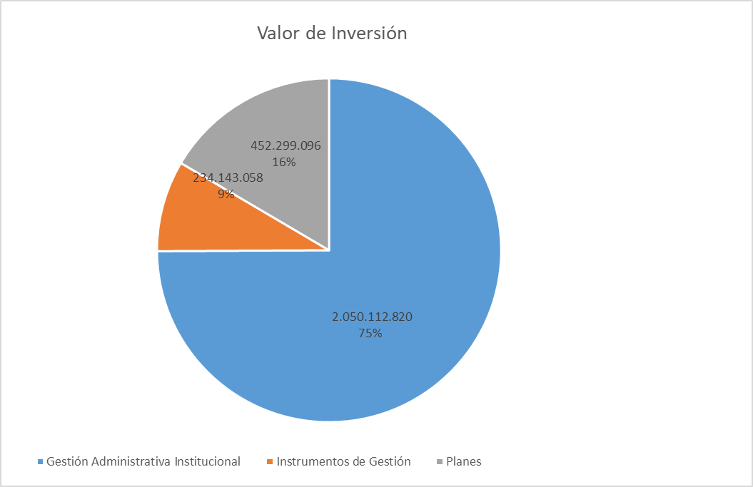

GRAFICO
EJECUCIÓN PRESUPUESTARIA DE GASTOS (DICIEMBRE 2021)

4.4 GRÁFICO METAS Y EJEC. (2)
Observación: Los porcentajes reflejados en el gráfico son en relación a la ejecución total del mes

Metas | Valor de Inversión | Porcentaje de Ejecución dentro de la Actividad | Porcentaje en relación a la ejecución total del mes
Gestión Administrativa Institucional | 2,050,112,820 | 7 | 75%
Instrumentos de Gestión | 234,143,058 | 2 | 9%
Planes | 452,299,096 | 4 | 17%
Ejecución total del mes | 2,736,554,974

4.8 GRÁFICO EJEC. PRESUP. (2)
GRAFICO
EJECUCIÓN PRESUPUESTARIA DE GASTOS (DICIEMBRE 2021)

RESUMEN

GRUPO DE GASTOS | DESCRIPCIÓN | PRESUPUESTO | EJECUTADO | SALDO
100 | Servicios personales | 41,533,352,501 | 2,729,961,391 | 38,803,391,110
200 | Servicios no personales | 8,343,006,470 | 6,593,583 | 8,336,412,887
300 | Bienes de consumo e insumos | 2,471,592,260 | 0 | 2,471,592,260
500 | Inversión fisica | 2,679,597,084 | 0 | 2,679,597,084
800 | Transferencias | 200,000,000 | 0 | 200,000,000
900 | Otros gastos | 685,000,000 | 0 | 685,000,000
 |  | 55,912,548,315 | 2,736,554,974 | 53,175,993,341

